Instructivo
Programas Presupuestarios que Destinan Recursos para la Atencion de Niñas, Niños y Adolescentes en el Estado

 | El Fondo de las Naciones Unidas para la Infancia (UNICEF) propone el desarrollo de anexos transversales en los presupuestos de egresos estatales con el fin de orientar el ejercicio de los recursos públicos bajo el enfoque de derechos y contar con herramientas que favorezcan la igualdad de oportunidades y garanticen el bienestar de la niñez. Por ello se busca identificar aquellos programas que tienen como destinatarios a las niñas, niños y adolescentes de la entidad, así como el monto asignado en cada uno de ellos a este grupo de población; o bien, el porcentaje o ponderación de recursos que en cada programa de la entidad se asigna a este sector de la población.

1.- | Ente Público se refiere al nombre del organismo.
 | 1.1.- | Unidad que será la responsable de poner en marcha dicho programa.
2.- | Programa Presupuestario o actividad que destinará recursos para la atención a niñas, niños y adolescentes.
3.- | Derecho o Derechos que se protegeran con el recurso del programa.
 | Revisar la Ley General de los Derechos de las Niñas, Niños y Adolescentes.
 | https://www.diputados.gob.mx/LeyesBiblio/pdf/LGDNNA.pdf
4.- | Proyección de ciudadanos a beneficiar
6.- | Monto destinado al programa presupuestario o actividad
7.- | Criterio usado para la ponderación del gasto
 |  | Criterio | Cálculo
 |  | Total | Si el 100% de la población beneficiada son menores de 18 años y/o agentes. Esto es cuando la totalidad del proyecto se destina a este rango poblacional. El ponderador será 1
 |  | Cálculo Demográfico | Si se beneficia a todo el Estado y no es posible calcular la cantidad exacta de menores de 18 años, se toma la proporción en función de la cantidad de menores de 18 años que existen en la entidad (35%, Censo 2010, INEGI). Por tanto, el ponderador será 0.35.
 |  | Parcial | Si hay una población objetivo beneficiaria y dentro de ella existe población menor de 18 años, se debe definir el porcentaje contabilizando los beneficiarios existentes en este rango de edad o, Si sólo se beneficia a una o varias zonas de la Entidad (georreferenciar) y se debe estimar la población potencial beneficiaria y la proporción de personas de 0 a 17 años.

8.- | Según el criterio utilizado, monto destinado a la protección de los derechos de los niños, niñas y adolescentes.
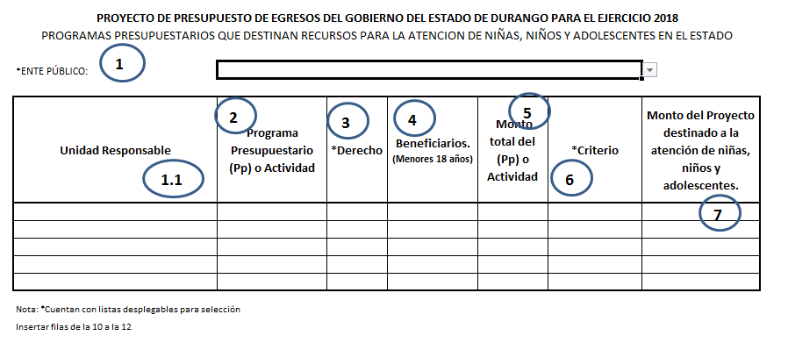

9.- | Guardar el documento como: AnexoVI_NombreEntePúblico

